SR-10 29512819 O1
目次に戻る
【SR-10 メタアナリシス】
CQ |  | CQ6: Ⅰ度またはⅡ度のCHBを認めた場合、経胎盤的フッ化ステロイド投与は心ブロックの改善及びⅢ度(完全)房室ブロックへの進行抑制に有用か？

P | Ⅱ度のCHBを認める胎児 |  |  | I | 妊娠中の母体への経胎盤的フッ化ステロイド投与
C | 治療なし |  |  | O | AVBの進行
研究デザイン |  | 非ランダム化試験 |  | 文献数 |  |  | 5
コード |  | 29512819 (Acta obstetricia et gynecologica Scandinavica 97(2018)787-794) (Doti, 2016 Levesque, 2015 Izmirly, 2011 Eliasson, 2011 Friedman, 2009)

モデル |  | ランダム効果モデル |  | 方法 | random-effect logistic regression
効果指標 |  | 記載なし |  | 統合値 | 記載なし | （ |  | - | ） P=
フォレスト プロット |  | 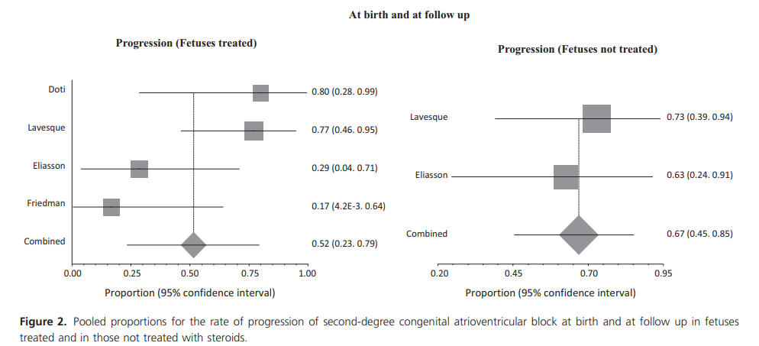

 |  | コメント： | 治療群 51.53％(23.2－79.3) 非治療群 72.73％(39.0－94.0)

ファンネル プロット |  | 記載なし

 |  | コメント：

その他の解析 |  |  |  |  |  |  |  | コメント：
 |  |  |  |  |  |  |  | 胎児心ブロックの進行割合は、 治療群 51.53％(23.2－79.3) 非治療群 72.73％(39.0－94.0)であった。
メタリグ レッション

感度分析

SR-10 32573408 O1
目次に戻る
【SR-10 メタアナリシス】
CQ |  | CQ6: Ⅰ度またはⅡ度のCHBを認めた場合、経胎盤的フッ化ステロイド投与は心ブロックの改善及びⅢ度(完全)房室ブロックへの進行抑制に有用か？

P | Ⅱ度胎児心ブロックを認める胎児 |  |  | I | 妊娠中の母体への経胎盤的フッ化ステロイド投与
C | 治療なし |  |  | O | 胎児心ブロックの進行
研究デザイン |  | 観察研究(後向き5、前向き1) |  | 文献数 |  |  | 6
コード |  | 32573408 (Clinical and Experimental Rheumatology 2020;38:783-791) (van den Berg,2016 Kuleva, 2014 Levesque,2014 Elliason, 2011, Saleeb, 1999 Friedman, 2009)

モデル |  | ランダム効果モデル |  | 方法 | the method of DerSimonian of Laird
効果指標 |  | オッズ比 |  | 統合値 | 0.71 | （ | 0.27 | - | 1.87 | ） P= | 記載なし
フォレスト プロット

 |  | コメント： | heterogeneity Tau2 0.00 ChI2=2.60 df=8(P=0.76) I2＝０％ test for overall efect Z=0.69(P=0.49)

ファンネル プロット |  | 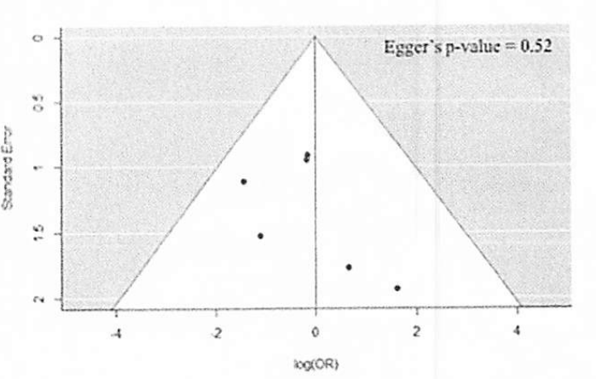

 |  | コメント： | 非対称性を示さず、Egger's testはP=0.52 と統計学的に示されず、 出版バイアスは認められず。

その他の解析 |  |  |  |  |  |  |  | コメント：
 |  |  |  |  |  |  |  | フッ化ステロイドは3度心ブロックへの進行を有意に防ぐことはできなかった。
メタリグ レッション

感度分析

SR-10 32573408 O2
目次に戻る
【SR-10 メタアナリシス】
CQ |  | CQ6: Ⅰ度またはⅡ度のCHBを認めた場合、経胎盤的フッ化ステロイド投与は心ブロックの改善及びⅢ度(完全)房室ブロックへの進行抑制に有用か？

P | 胎児心ブロックを認める胎児(1-3度全て含む) |  |  | I | 妊娠中の母体への経胎盤的フッ化ステロイド投与
C | 治療なし |  |  | O | 児の生存率
研究デザイン |  | 観察研究(後向き8、前向き1) |  | 文献数 |  |  | 9
コード |  | 32573408 (Clinical and Experimental Rheumatology 2020;38:783-791) (van den Berg,2016 Izmirly, 2016 Kuleva, 2014 Levesque,2014 Elliason, 2011, Fesslova, 2009 Jaeggi, 2004 Saleeb, 1999 Friedman, 2009)

モデル |  | ランダム効果モデル |  | 方法 | the method of DerSimonian of Laird
効果指標 |  | オッズ比 |  | 統合値 | 1.02 | （ | 0.65 | - | 1.61 | ） P= | 記載なし
フォレスト プロット

 |  | コメント： | heterogeneity Tau2 0.00 ChI2=7.85 df=8(P=0.45) I2＝０％ test for overall efect Z=0.11(P=0.92)

ファンネル プロット |  | 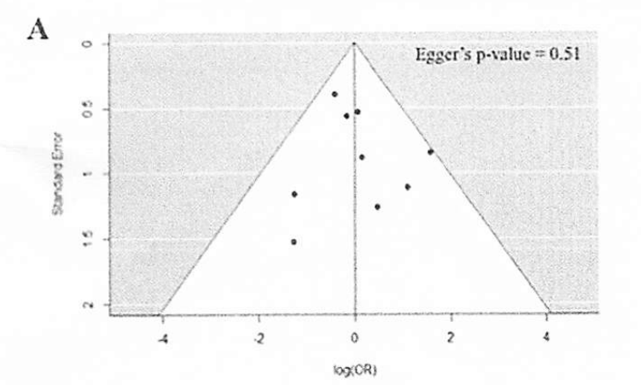

 |  | コメント： | 非対称性を示さず、Egger's testはP=0.51 と統計学的に示されず、 出版バイアスは認められず。

その他の解析 |  |  |  |  |  |  |  | コメント：
 |  |  |  |  |  |  |  | 1-3度胎児心ブロックに対するフッ化ステロイド投薬において、有意な死亡率改善は認めなかった。
メタリグ レッション

感度分析

